口袋其他布片
第一組代碼A原料B勞務加工C包裝後販售之商品 |  | 第三組代碼001~999商品流水號
第二組代碼001拉鍊002五金003線材 |  | 手動設定 | 手動設定
編號 | 麥毆商品名稱 | 單位價錢 | 公司利潤 | 單位 | 商品類別 | 成本價錢 | 網路訪價 | 利潤 | 說明 | 現有庫存量 | 顏色 | 規格 | 長度 | 額外運費 | 製做天數 | 材質 | 說明 | 廠商 | 聯絡人 | 電話 | 傳真 | 手機 | 地址 | 信箱 | 備註 | 匯款帳號 | 編號
A027001 | 不需要 | 0 | 0.6 | 無 | A027 | 0 | 0 | #DIV/0! |  |  |  |  |  |  |  |  |  |  |  |  |  |  |  |  |  |  | A027001
A027002 | 客戶提供配件 | 0 | 0.6 | 無 | A027 | 0 | 0 | #DIV/0! |  |  |  |  |  |  |  |  |  |  |  |  |  |  |  |  |  |  | A027002
A027003 | 各種包專用：高15公分X寬19公分-口袋(胚布) | 3.333333333 | 0.6 | 個 | A027 | 2 | 0 | #DIV/0! | 布片高19*寬21 |  |  |  |  |  |  |  |  | 麥歐
A027004 | 各種包專用：高15公分X寬19公分-口袋(富貴綢) | 1.666666667 | 0.6 | 個 | A027 | 1 | 0 | #DIV/0! | 布片高19*寬21 |  |  |  |  |  |  |  |  | 麥歐
A027005 | 化妝包專用：高8公分X寬22公分-口袋(胚布)(中間有分左右隔線) | 1.666666667 | 0.6 | 個 | A027 | 1 | 0 | #DIV/0! | 布片高10*寬24
A027006 | 化妝包專用：高8公分X寬22公分-口袋(富貴綢)(中間有分左右隔線) | 0.8333333333 | 0.6 | 個 | A027 | 0.5 | 0 | #DIV/0! | 布片高10*寬24
A027007 | 餐墊專用：高10公分X寬7公分-口袋(胚布)(放餐具用) | 1.666666667 | 0.6 | 個 | A027 | 1 | 0 | #DIV/0! | 布片高22*寬9
A027008 | 餐墊專用：高10公分X寬7公分-口袋(環保不織布)(放餐具用) | 1.833333333 | 0.6 | 個 | A027 | 1.1 | 0 | #DIV/0! | 布片高22*寬9
A027009 | 餐墊專用：高10公分X寬7公分-口袋(轉印10安仿帆布)(放餐具用) | 5.383333333 | 0.6 | 個 | A027 | 3.23 | 0 | #DIV/0! | 布片高22*寬9
A027010 | 餐墊專用：高10公分X寬7公分-口袋(轉印6安仿帆布高密)(放餐具用) | 3.6 | 0.6 | 個 | A027 | 2.16 | 0 | #DIV/0! | 布片高22*寬9
A027011 | 束口便當袋專用：高13公分X寬28公分-束口布(棉胚布) | 11.5 | 0.6 | 個 | A027 | 6.9 | 0 | #DIV/0! | 布片高30*寬30二片
A027012 | 圍裙專用：高18公分X寬15.5公分-口袋布1片(仿帆布6安高密) | 6.85 | 0.6 | 個 | A027 | 4.11 | 0 | #DIV/0! | 布片高22.5*寬15.5一片
A027013 | 圍裙專用：高18公分X寬15.5公分-口袋布2片(仿帆布6安高密) | 13.7 | 0.6 | 個 | A027 | 8.22 | 0 | #DIV/0! | 布片高22.5*寬15.5二片
A027014 | 圍裙專用：高18公分X寬15.5公分-口袋布1片(600D防潑水) | 5.3 | 0.6 | 個 | A027 | 3.18 | 0 | #DIV/0! | 布片高22.5*寬15.5一片
A027015 | 圍裙專用：高18公分X寬15.5公分-口袋布2片(600D防潑水) | 10.6 | 0.6 | 個 | A027 | 6.36 | 0 | #DIV/0! | 布片高22.5*寬15.5二片
A027016 | 耳朵專用布：高5公分X寬5公分-耳朵布4片(仿帆布6安高密) | 5.483333333 | 0.6 | 個 | A027 | 3.29 | 0 | #DIV/0! | 布片高14*寬14一片
A027017 | D環專用接布：高6公分X寬2公分-D環接布2片(仿帆布6安高密) | 3.333333333 | 0.6 | 個 | A027 | 2 | 0 | #DIV/0! | 布片高6*寬16一片
A027018 | 17.5X11L型手機包專用口袋：24X14(棉胚布) | 2.2 | 0.8 | 個 | A027 | 1.76 | 0 | #DIV/0! | 布片高14*寬24一片
A027019 | (無蓋子)筆捲專用：高11.5公分X寬22公分-口袋(棉胚布)(放筆用) | 4.9 | 0.6 | 個 | A027 | 2.94 | 0 | #DIV/0! | 布片高25*寬24一片
A027020 | 窗簾綁帶專用：高5.5公分X長15公分(4片)(轉印6安高密) | 9.916666667 | 0.6 | 個 | A027 | 5.95 | 0 | #DIV/0! | 布片高20*寬32四片
A027021 | 各種包專用：高20公分X寬41公分-口袋(胚布) | 9.716666667 | 0.6 | 個 | A027 | 5.83 | 0 | #DIV/0! | 布片高23*寬43(布4.83)裁切1 |  |  |  |  |  |  |  |  | 麥歐
A027022 | 各種包專用：高15公分X寬19公分-口袋(斜紋布) | 2.166666667 | 0.6 | 個 | A027 | 1.3 | 0 | #DIV/0! | 布片高19*寬21 |  |  |  |  |  |  |  |  | 麥歐
A027023 | 各種包專用：高9.5公分X寬11公分-口袋(富貴綢布) | 0.8333333333 | 0.6 | 個 | A027 | 0.5 | 0 | #DIV/0! | 布片高12*寬13 |  |  |  |  |  |  |  |  | 麥歐
A027024 | 各種包專用：高10公分X寬14公分-口袋(斜紋布) | 1.316666667 | 0.6 | 個 | A027 | 0.79 | 0 | #DIV/0! | 布片高13*寬16 |  |  |  |  |  |  |  |  | 麥歐
A027025 | 各種包專用：高30公分X寬25公分，高20公分X寬20公分口袋(10N純棉帆布(上輕漿)) | 12.51666667 | 0.6 | 個 | A027 | 7.51 | 0 | #DIV/0! | 布片高33*寬27，高23*寬22 |  |  |  |  |  |  |  |  | 麥歐
A027026 | 各種包專用：高17公分X寬13公分內袋(仿帆布6安高密) | 4.6 | 0.6 | 個 | A027 | 2.76 | 0 | #DIV/0! | 布片高34*寬19 |  |  |  |  |  |  |  |  | 麥歐
A027027 | 各種包專用：高17公分X寬13公分內袋(仿帆布10安) | 5.783333333 | 0.6 | 個 | A027 | 3.47 | 0 | #DIV/0! | 布片高34*寬19 |  |  |  |  |  |  |  |  | 麥歐
A027028 | 各種包專用：高13公分X寬17公分內袋(斜紋布) | 3.65 | 0.6 | 個 | A027 | 2.19 | 0 | #DIV/0! | 布片高34*寬22 |  |  |  |  |  |  |  |  | 麥歐
A027029 | 各種包專用：高13公分X寬20公分內袋(斜紋布) | 4.133333333 | 0.6 | 個 | A027 | 2.48 | 0 | #DIV/0! | 布片高34*寬22 |  |  |  |  |  |  |  |  | 麥歐
A027030 | 耳朵含出血12X10公分內(4片)彈性布 | 10.08 | 1 | 個 | A027 | 10.08 | 0 | #DIV/0! | 布片高12*寬20(2份) |  |  |  |  |  |  |  |  | 麥歐
A027031 | 暖手枕接布：高15公分X寬25公分2片(雙面毛巾布) | 22.13333333 | 0.6 | 個 | A027 | 13.28 | 0 | #DIV/0! | 布片高15*寬25二片
A027032 | 17.5X11L型手機包專用口袋：24X14(轉印斜紋布加紙襯布) | 3.4125 | 0.8 | 個 | A027 | 2.73 | 0 | #DIV/0! | 布片高14*寬24一片
A027033 | 口袋內裡布：高29X寬56，高14X寬14(轉印斜紋布加紙襯布) | 28.4125 | 0.8 | 個 | A027 | 22.73 | 0 | #DIV/0! | 布片高31*寬58一片，高16*寬16一片
A027034 | 各種包專用：高14公分X寬20公分內袋(仿帆布6安高密) | 5.433333333 | 0.6 | 個 | A027 | 3.26 | 0 | #DIV/0! | 布片高18*寬22 |  |  |  |  |  |  |  |  | 麥歐
A027035 | 各種包專用：高14公分X寬20公分內袋(轉印斜紋布) | 3.866666667 | 0.6 | 個 | A027 | 2.32 | 0 | #DIV/0! | 布片高18*寬22 |  |  |  |  |  |  |  |  | 麥歐
A027036 | 餐墊專用：高10公分X寬7公分-口袋(6安仿帆布高密)(放餐具用) | 1.966666667 | 0.6 | 個 | A027 | 1.18 | 0 | #DIV/0! | 布片高22*寬9
A027037 | 16.5X9公分L型手機包專用口袋：20X13(轉印斜紋布加紙襯布) | 3.4 | 0.8 | 個 | A027 | 2.72 | 0 | #DIV/0! | 布片高13*寬20一片
A027038 | 各種包專用：高9公分X寬17公分-口袋(棉胚布) | 1.9 | 0.6 | 個 | A027 | 1.14 | 0 | #DIV/0! | 布片高13*寬19(布1.14) |  |  |  |  |  |  |  |  | 麥歐
A027039 | 各種包專用：高11.5公分X寬18公分-口袋(棉胚布) | 2.3 | 0.6 | 個 | A027 | 1.38 | 0 | #DIV/0! | 布片高15.5*寬20(布1.14) |  |  |  |  |  |  |  |  | 麥歐
A027040 | 亞勃貿易專用：高16公分X寬9公分內袋(斜紋布) | 0 | 0.6 | 個 | A027 | 0 | 0 | #DIV/0! | 布片高19*寬11 |  |  |  |  |  |  |  |  | 麥歐
A027041 | 各種包專用：高19公分X寬15公分-口袋(6安高密)(口袋固定在上緣) | 10.38333333 | 0.6 | 個 | A027 | 6.23 | 0 | #DIV/0! | 布片高43*寬17(布6.23) |  |  |  |  |  |  |  |  | 麥歐
A027042 | 各種包專用：長90公分X寬1.5公分頸繩(6安高密) | 7.85 | 0.6 | 個 | A027 | 4.71 | 0 | #DIV/0! | 布片高92*寬6 |  |  |  |  |  |  |  |  | 麥歐
A027043 | 各種包專用：高19公分X寬15公分-口袋(仿帆布10安)(口袋固定在上緣) | 9.966666667 | 0.6 | 個 | A027 | 5.98 | 0 | #DIV/0! | 布片高43*寬17(布5.98) |  |  |  |  |  |  |  |  | 麥歐
A027044 | 吳采儒筆袋專用側邊條：長37公分X寬2.5公分2條(6安高密) | 7.366666667 | 0.6 | 個 | A027 | 4.42 | 0 | #DIV/0! | 布片高37*寬2.5X2條(布4.42) |  |  |  |  |  |  |  |  | 麥歐
A027045 | 各種包專用：高10公分X寬16公分-口袋(胚布) | 1.9 | 0.6 | 個 | A027 | 1.14 | 0 | #DIV/0! | 布片高13*寬18 |  |  |  |  |  |  |  |  | 麥歐
A027046 | 餐墊專用：高10公分X寬7公分-口袋(600D防潑水)(放餐具用) | 2.55 | 0.6 | 個 | A027 | 1.53 | 0 | #DIV/0! | 布片高22*寬9
A027047 | 各種包專用：高15公分X寬24公分(中間有分左(12)右(12)隔線)(斜紋布) | 2.583333333 | 0.6 | 個 | A027 | 1.55 | 0 | #DIV/0! | 布片高18*寬24 |  |  |  |  |  |  |  |  | 麥歐
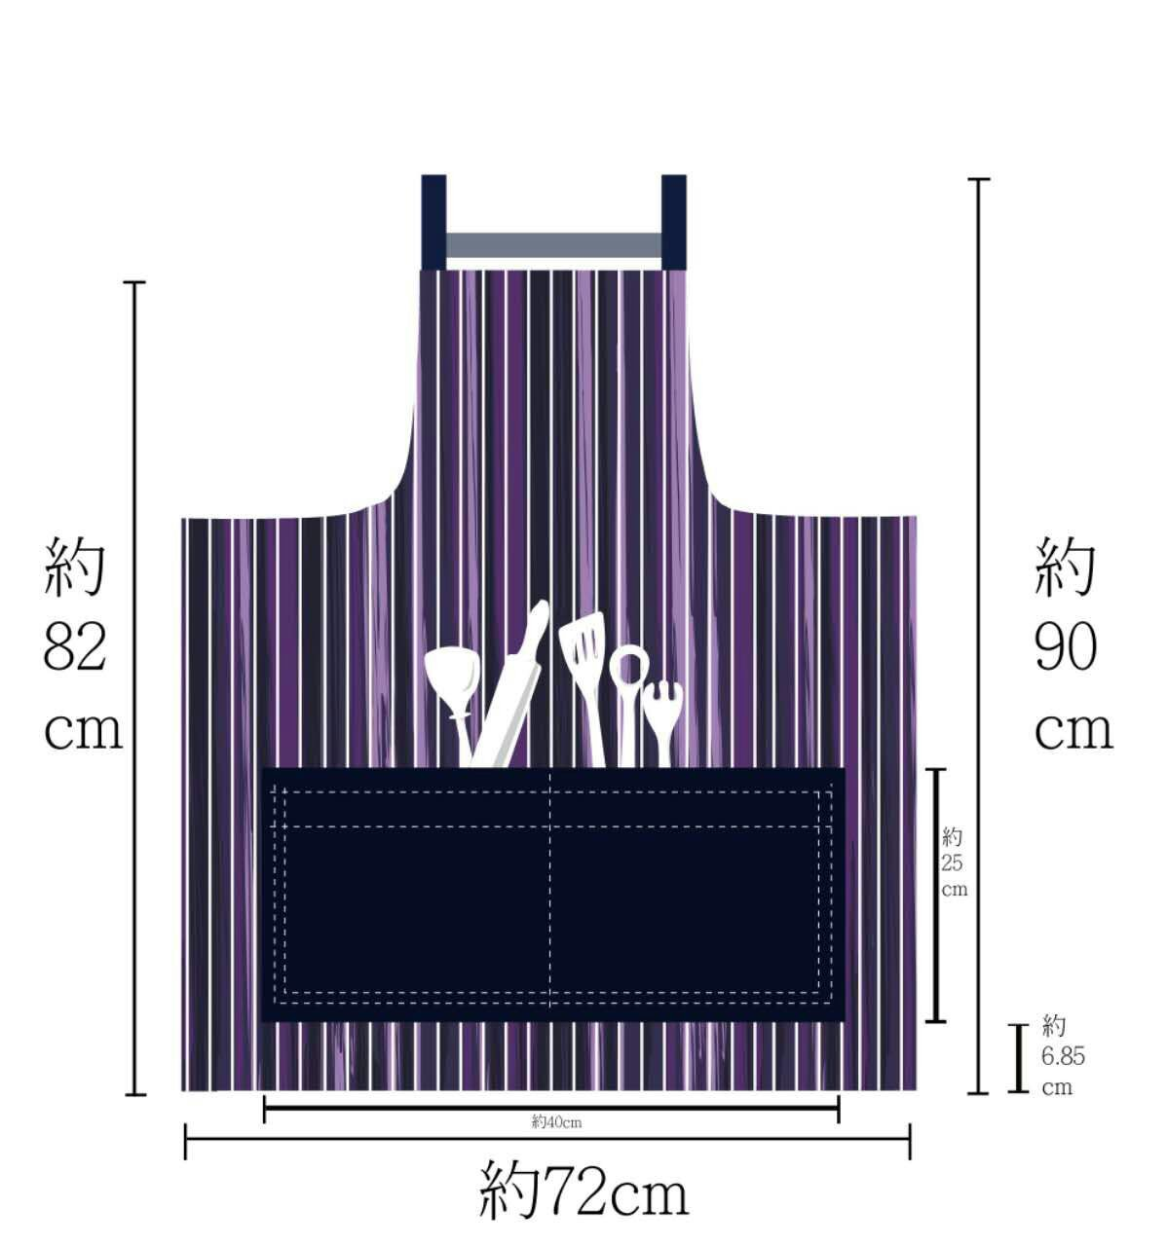
A027048 | 各種包專用：高15公分X寬27公分(斜紋布) | 3.233333333 | 0.6 | 個 | A027 | 1.94 | 0 | #DIV/0! | 布片高18*寬29 |  |  |  |  |  |  |  |  | 麥歐
A027049 | 各種包專用：高8公分X寬19公分(中間有分左(12)右(7)隔線)(斜紋布) | 1.583333333 | 0.6 | 個 | A027 | 0.95 | 0 | #DIV/0! | 布片高11*寬23 |  |  |  |  |  |  |  |  | 麥歐
A027050 | D環專用接布：高6公分X寬2公分-D環接布2片(600D防潑水) | 2.466666667 | 0.6 | 個 | A027 | 1.48 | 0 | #DIV/0! | 布片高6*寬16一片
A027051 | D環專用接布：高1.2公分X寬1公分-D環接布2片(600D防潑水) | 1.233333333 | 0.6 | 個 | A027 | 0.74 | 0 | #DIV/0! | 布片高4.8*寬4二片
A027052 | 圍裙口袋布：高25公分X寬40公分中間有分隔線(600D防潑水) | 26.86666667 | 0.6 | 個 | A027 | 16.12 | 0 | #DIV/0! | (車好翻面壓線)布片高52*寬42一片
A027053 | 2側小耳朵：5X2.5公分(對折2.5X2.5公分)2片(轉印6安高密) | 2.533333333 | 0.6 | 個 | A027 | 1.52 | 0 | #DIV/0! | 布片高10*寬7(2片)
A027054 | 各種包專用：高12公分X寬15公分-有拉鍊口袋(仿帆布10安)(口袋固定在上緣) | 5.933333333 | 0.6 | 個 | A027 | 3.56 | 0 | #DIV/0! | 布片高26.5*寬17(布3.56) |  |  |  |  |  |  |  |  | 麥歐
A027055 | D環專用接布：高2公分X寬1公分-D環接布2片(600D防潑水) | 1.116666667 | 0.6 | 個 | A027 | 0.67 | 0 | #DIV/0! | 布片高8*寬4二片
A027056 | D環專用接布：高2公分X寬1公分-D環接布2片(斜紋布加紙襯) | 1.35 | 0.6 | 個 | A027 | 0.81 | 0 | #DIV/0! | 布片高8*寬4二片
A027057 | 各種包專用：高18(-3)公分X寬17公分-口袋(仿帆布10安)(口袋固定在上緣) | 11.06666667 | 0.6 | 個 | A027 | 6.64 | 0 | #DIV/0! | 布片高41*寬19(布6.64) |  |  |  |  |  |  |  |  | 麥歐
A027058 | 掛帶：90公分X寬2.5公分(600D防潑布加布襯) | 20.55 | 0.6 | 個 | A027 | 12.33 | 0 | #DIV/0! | 布片高92*寬10一片
A027059 | 掛帶：100公分X寬2公分(斜紋布加布襯) | 16.43333333 | 0.6 | 個 | A027 | 9.86 | 0 | #DIV/0! | 布片高102*寬8一片
A027060 | 懷錶型錢包D環專用接布：高1公分X寬2.5公分-D環接布1片(600D防潑水) | 0.7166666667 | 0.6 | 個 | A027 | 0.43 | 0 | #DIV/0! | 布片高4*寬6一片
A027061 | (有蓋子)筆捲專用：高11.5公分X寬22公分-口袋(棉胚布)(放筆用) | 11.36666667 | 0.6 | 個 | A027 | 6.82 | 0 | #DIV/0! | 布片高25*寬24一片(2.94)，高16*寬22二片(3.88)
A027062 | 隨身斜背包背帶：103公分X寬1.5公分(600D防潑布加布襯) | 16.35 | 0.6 | 個 | A027 | 9.81 | 0 | #DIV/0! | 布片高110*寬6一片
A027063 | 隨身斜背包背帶：103公分X寬1.5公分(斜紋布加布襯) | 14.71666667 | 0.6 | 個 | A027 | 8.83 | 0 | #DIV/0! | 布片高110*寬6一片
A027064 | 3用包：拉鍊布片X4+D環布片X4+口環布片X1(轉印斜紋布加布襯) | 5.6 | 0.6 | 個 | A027 | 3.36 | 0 | #DIV/0! | 布片高15.5*寬15.5一條
A027065 | 3用包：2.5X50公分提把一條(轉印斜紋布加布襯) | 11.28333333 | 0.6 | 個 | A027 | 6.77 | 0 | #DIV/0! | 布片高52*寬10一條
A027066 | 3用包：2.5X150背帶一條(轉印斜紋布加布襯) | 37.75 | 0.6 | 個 | A027 | 22.65 | 0 | #DIV/0! | 布片高170*寬10一條
A027067 | 3用包：拉鍊布片X4+D環布片X4+口環布片X1(轉印6安高密) | 3.95 | 0.6 | 個 | A027 | 2.37 | 0 | #DIV/0! | 布片高15.5*寬15.5一條
A027068 | 3用包：2.5X50公分提把一條(轉印6安高密) | 9.216666667 | 0.6 | 個 | A027 | 5.53 | 0 | #DIV/0! | 布片高52*寬10一條
A027069 | 3用包：2.5X150背帶一條(轉印6安高密) | 29.13333333 | 0.6 | 個 | A027 | 17.48 | 0 | #DIV/0! | 布片高170*寬10一條
A027070 | 圓形側背包：半圓口袋(轉印仿帆布10安) | 13.91666667 | 0.6 | 個 | A027 | 8.35 | 0 | #DIV/0! | 布片高40*寬28一片
A027071 | 圓形側背包：半圓口袋(轉印仿帆布6安高密) | 15.58333333 | 0.6 | 個 | A027 | 9.35 | 0 | #DIV/0! | 布片高40*寬28一片
A027072 | 加4隻腳的布：高6.5公分X寬2公分(4隻)(600D防潑水) | 4.1 | 0.6 | 個 | A027 | 2.46 | 0 | #DIV/0! | 布片高20*寬15一片(內含出血)
A027073 | 加耳朵的布：在高6.5X寬6公分內作圖包含出血(一對)(斜紋布)(成品約高5X寬5公分) | 1.9 | 0.6 | 個 | A027 | 1.14 | 0 | #DIV/0! | 布片高24*寬6.5一片(內含出血)
A027074 | 2.5公分D環布：布片高10X寬6公分(防潑水斜紋布) | 1.1 | 0.6 | 個 | A027 | 0.66 | 0 | #DIV/0! | 布片高10*寬6一片
A027075 | 化妝包專用：高18公分X寬30公分(中間有分左(15)右(15)隔線)(富饋綢)(上寬30X下寬30X高22X厚12公分專用口袋) | 9.5 | 0.6 | 個 | A027 | 5.7 | 0 | #DIV/0! | 布片高34*寬43一片5.7 |  |  |  |  |  |  |  |  | 麥歐
A027076 | 各種包專用：高20公分X寬33公分(中間車一條分成2格)(轉印仿帆布10安) | 10.4 | 0.6 | 個 | A027 | 6.24 | 0 | #DIV/0! | 布片高24*寬35 |  |  |  |  |  |  |  |  | 麥歐
A027077 | 各種包專用：高16公分X寬33公分(中間車一條分成2格)(轉印仿帆布10安) | 9.05 | 0.6 | 個 | A027 | 5.43 | 0 | #DIV/0! | 布片高20*寬35 |  |  |  |  |  |  |  |  | 麥歐
A027078 | 拉鍊口袋(斜紋布23X42)+塑膠布(34X21公分) | 20.15 | 0.6 | 個 | A027 | 12.09 | 0 | #DIV/0! | 斜紋布片高42*寬23(6.09)+塑膠布片高34*寬21(6) |  |  |  |  |  |  |  |  | 麥歐
A027079 | 2.5公分D環布2個：布片高10X寬4公分(仿麂皮布加布襯) | 2.8 | 0.6 | 個 | A027 | 1.68 | 0 | #DIV/0! | 布片高10*寬4一片
A027080 | 各種包專用：高15公分X寬33公分(中間車二條分成3格)(轉印仿帆布10安) | 9.533333333 | 0.6 | 個 | A027 | 5.72 | 0 | #DIV/0! | 布片高19*寬35 |  |  |  |  |  |  |  |  | 麥歐
A027081 | 上寬21X下寬18X高14.5X厚5公分專用口袋高10公分(中間有分左右隔線)(斜紋布) | 8.8 | 0.6 | 個 | A027 | 5.28 | 0 | #DIV/0! | 布片高25*寬22
...

